手順書
Java実行手順書

①サクラエディタ、秀丸等のテキストエディタを開き、Javaのソースコードを書く
これを任意の場所（例：デスクトップの自分のフォルダ等）に保存する
ファイルを保存するときの名前は、「クラス名.java」
例）ここではQ1というクラスを作成しているので、ファイル名は「Q1.java」とする
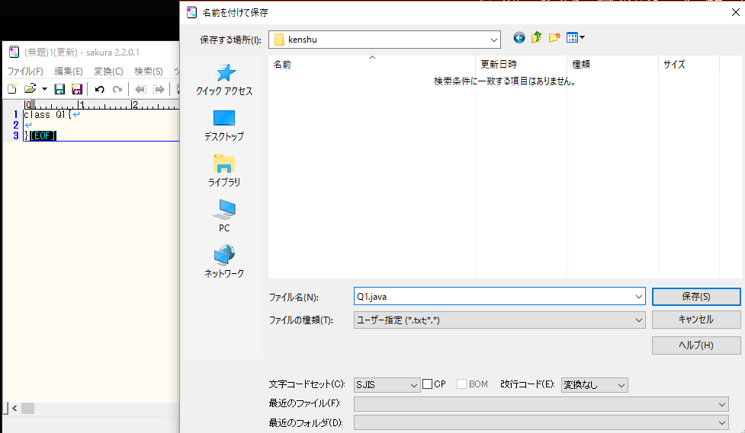

②次に、コマンドプロンプトでコンパイルを行う
コマンドプロンプトを開くと、このような画面が出てくるので、自分の作成したJavaファイルの置いてあるディレクトリに移動する

例）cd desktop\kenshu | ※cdがディレクト移動のコマンド

ディレクトリの移動ができたら、Javaファイルのコンパイルを行う
例）javac Q1.java | ※パスの設定ができていないと、javacコマンドが通らないので注意
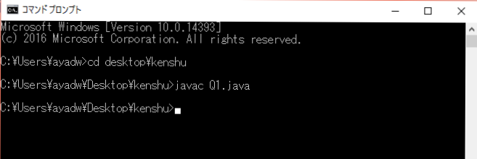

コンパイルを行うと、同じディレクトリにクラスファイルが作成される。

③最後に実行を行う
コンパイルで何も表示されなかったらコンパイルが成功しているので、続いて実行を行う
例）java Q1

このような手順でJava基礎問題を進めていってください。

